工作表1

v3(-1,1) |  | v4(1,1) | T3(0,0) |  | T4(1,0)

v1( -1, -1) |  | v2(1,-1) | T1(0,1) |  | T2(1,1)

左右翻转： | 纹理坐标 | 对应的是COORD_FLIP |  | 顶点坐标对应的是TEXTURE_COORD_FLIP

工作表1 (2)
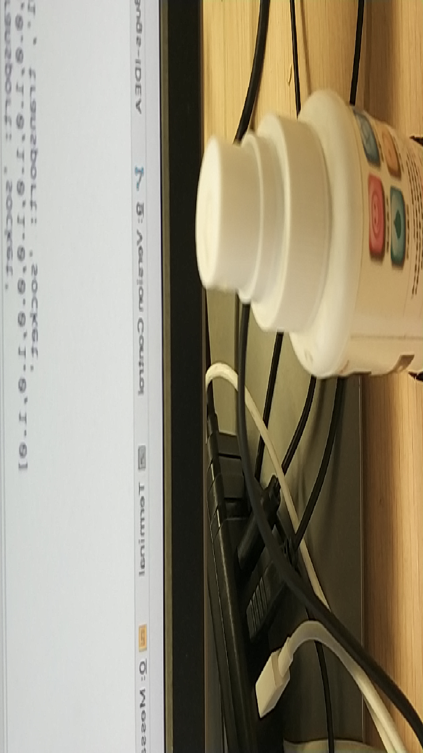

-1,1 | 1,1 |  | 0,1 | 1,1
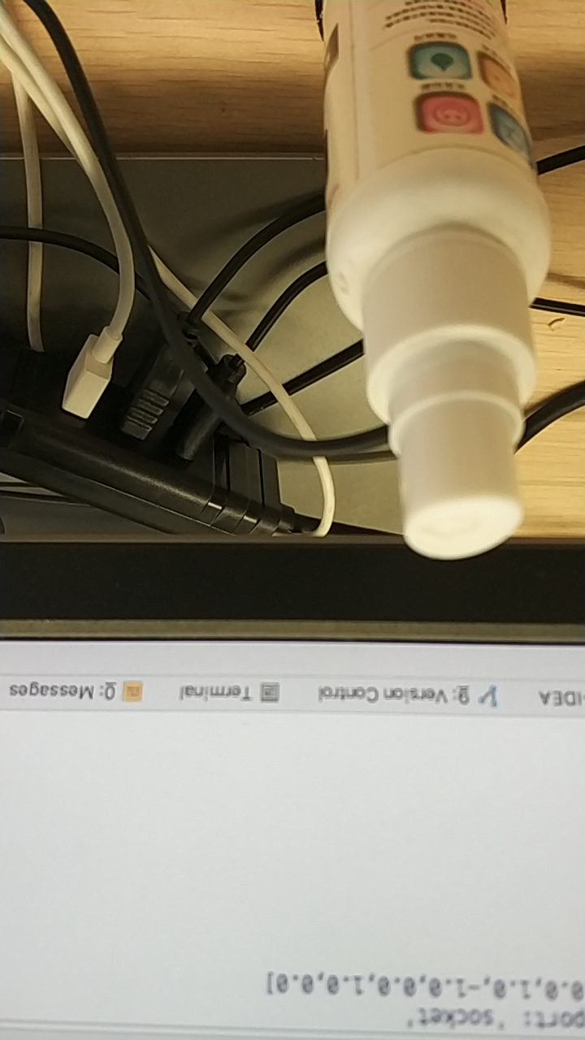

 |  |  | 0,0 | 1,0

-1, -1 | 1,-1

 |  | T3(0,1) |  |  | T4(1,1)
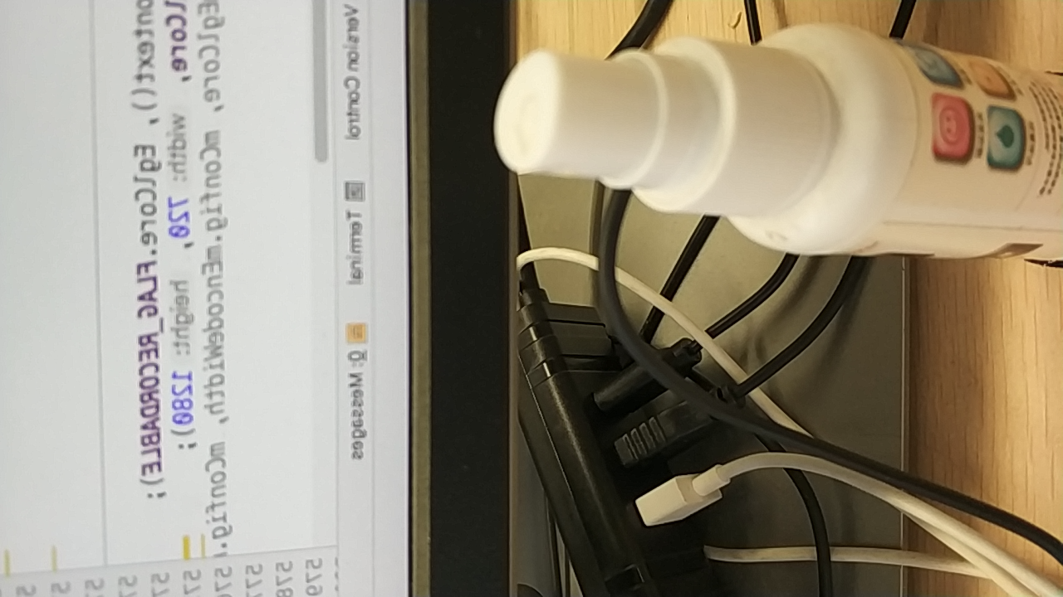

 |  | T1(0,0) |  |  | T2(1,0)

